Sheet1
TUGAS MANAJEMEN OPERASIONAL
Nama: Vania Indah Wigati
NIM: 26190149
Kelas: A

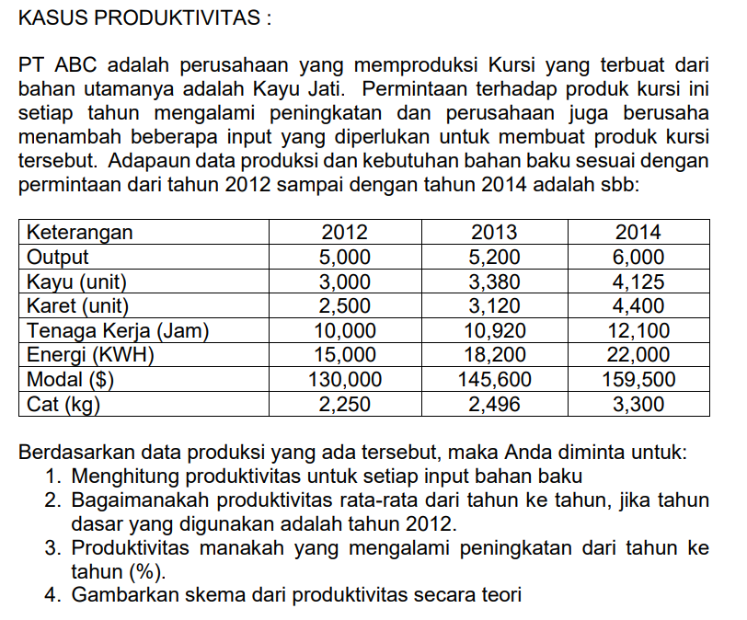

 | JAWAB:
 |  | 2012 | 2013 | 2014
 | Output (Kursi) | 5,000 | 5,200 | 6,000
 | Kayu (unit) | 3,000 | 3,380 | 4,125
 | Karet (unit) | 2,500 | 3,120 | 4,400
 | Tenaga Kerja (jam) | 10,000 | 10,920 | 12,100
 | Energi (KWH) | 15,000 | 18,200 | 22,000
 | Modal ($) | 130,000 | 145,600 | 159,500
 | Cat (kg) | 2,250 | 2,496 | 3,300

 | 1. Menghitung produktivitas untuk setiap input bahan baku
 |  | 2012 | 2013 | 2014
 | Kayu (unit) | 1.6666666667 | 1.5384615385 | 1.4545454545
 | Karet (unit) | 2 | 1.6666666667 | 1.3636363636
 | Tenaga Kerja (jam) | 0.5 | 0.47619047619 | 0.4958677686
 | Energi (KWH) | 0.33333333333 | 0.28571428571 | 0.27272727273
 | Modal ($) | 0.038461538462 | 0.035714285714 | 0.037617554859
 | Cat (kg) | 2.2222222222 | 2.0833333333 | 1.8181818182

 | 2. Bagaimanakah produktivitas rata-rata dari tahun ke tahun, jika tahun dasar yang digunakan adalah tahun dasar 2012
 |  | 2013 | 2014
 | Kayu (unit) | 92% | 87%
 | Karet (unit) | 83% | 68%
 | Tenaga Kerja (jam) | 95% | 99%
 | Energi (KWH) | 86% | 82%
 | Modal ($) | 93% | 98%
 | Cat (kg) | 94% | 82%
 | Rata-rata single produktivitas = | 91% | 86%

 | 3. Produktivitas manakah yang mengalami peningkatan dari tahun ke tahun (%)
 | => Berdasarkan hasil rata-rata produktivitas dari tahun ke tahun tidak ada yang mengalami peningkatan melainkan mengalami penurunan.
 | Pada tahun 2013 turun sebesar 9% (91%-100%) sedangkan pada tahun 2014 sebesar 14% (86%-100%).

 | 4. Gambarkan skema dari produktivitas secara teori

 | SKEMA PRODUKTIVITAS PT ABC

PROSES
KELUARAN (OUTPUT)
MASUKAN (INPUT)

Terdapat Kayu Jati, Karet, Tenaga Kerja, Energi, Modal, dan Cat
Sistem ekonomi mengubah masukan menjadi keluaran dengan adanya penurunan produktivitas di tahun 2013 dan 2014. Penurunan produktivitas ditahun 2013 kirakira sebesar 9% dan ditahun 2014 kira-kira turun sebesar 14%
Menjadi sebuah Kursi

ALIRAN BALIK

